상품제안서
줄리오 8K 암막 곡자형 자동 장우산 | 상품코드: F32550

 |  |  |  |  |  |  | 02-412-0044 | www.easy1.co.kr
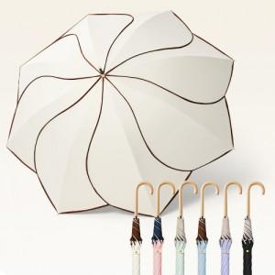

【상세/제작정보】

【인쇄/포장옵션】 | / OPP + 종이케이스 (별도)

【공급단가】 | 수량 | 20~ | 100~ | 300~ | 500~ | 1,000~
*VAT별도 | 단가 | 11,400원 | 11,210원 | 10,920원 | 10,730원 | 10,450원
 | 100개 이상 손잡이 레이저
 | 100개 이상 원단 실크 1도 | 360원 | 350원 | 340원 | 330원 | 330원
 | OPP 포장

【상품 URL】 | https://dev.easy1.co.kr:443/src/goods_detail.php?gdno=32550

